Hierros110224
 |  |  |  |  |  |  |  |  | Aumento | ListaJavi | Aumento 25% | Boleta161123 | Boleta031123 | ListaJavi | BoletaJavi | BoletaJavi | BoletaJavi | Aumento promedio 38,60% | Aumento 25% | ULTIMA LISTA GRANDE JAVI
 |  |  |  |  |  | Lista Javi | Boleta |  | 2023-12-14 | 2023-11-23 | 2023-11-24 | 2023-11-16 | 2023-11-03 | 2023-10-26 | 2023-10-19 | 2023-09-26 | 2023-09-14 | 2023-08-28 | 2023-08-17
 |  |  |  |  |  | 2024-02-04 | 2024-01-26 | 2024-01-04 | 2023-12-14 | 2023-12-07 |  |  |  | 1.3860 |  |  |  | 1.3860
 |  |  |  |  |  | Costo | Costo | Costo | Costo | Costo | Costo | Costo | Costo | Costo | Costo | Costo | Costo | Costo | Costo | Costo
 |  |  |  |  |  |  |  | TAyAndreatini | TAyAndreatini
 |  |  | CHAPAS, HIERROS y METALES |  |  |  |  |  |  |  |  | #DIV/0! | #DIV/0! |  | 0.00 | 0.00 | 0.00 | 0.00 | 0.00 |  | #DIV/0!


 |  |  |  |  | MÉNSULAS |  |  |  |  |  |  |  |  |  |  |  |  |  |  |  | #DIV/0!
Hierros P | 1459 | HP-ME-CH | MENSULA CHICA. | $ 2,800 |  | 1113.62 | 1113.62 | 1113.62 | 994.30 | 795.44 | 864.61 | 691.69 | 691.69 | 691.69 | 576.41 | 576.41 | 576.41 | 576.41 | 576.41 | 461.13 | 1.00
Hierros P | 1460 | HP-ME-ME | MENSULA MEDIANA. | $ 4,350 |  | 1724.53 | 1724.53 | 1724.53 | 1540.20 | 1232.16 | 1338.93 | 1071.14 | 1071.14 | 1071.14 | 892.61 | 892.61 | 892.61 | 892.61 | 892.61 | 714.09 | 1.00
Hierros P | 1461 | HP-ME-PL | MENSULA PLASTIFICADA. | $ 4,500 |  | 1784.16 | 1784.16 | 1784.16 | 1593.01 | 1274.41 | 1385.23 | 1108.18 | 1108.18 | 1108.18 | 923.49 | 923.49 | 923.49 | 923.49 | 923.49 | 738.79 | 1.00
Hierros P | 1462 | HP-ME-SU | MENSULA SUPER. | $ 10,750 |  | 4286.74 | 4286.74 | 4286.74 | 3831.95 | 3065.56 | 3328.21 | 2662.57 | 2662.57 | 2662.57 | 2218.80 | 2218.80 | 2218.80 | 2218.80 | 2218.80 | 1775.04 | 1.00

 |  |  |  |  | SOPORTE JARDINERA |  |  |  |  |  |  |  |  |  |  |  |  |  |  |  | #DIV/0!
Hierros P | 1481 | HP-SJ-36 | SOPORTE JARDINERA 20 FINA. | $ 4,850 |  | 1931.75 | 1931.75 | 1931.75 | 1724.77 | 1379.82 | 1499.80 | 1199.84 | 1199.84 | 1199.84 | 999.86 | 999.86 | 999.86 | 999.86 | 999.86 | 799.89 | 1.00
Hierros P | 1481 | HP-SJ-36 | SOPORTE JARDINERA 36 FINA. | $ 4,850 |  | 1931.75 | 1931.75 | 1931.75 | 1724.77 | 1379.82 | 1499.80 | 1199.84 | 1199.84 | 1199.84 | 1008.26 | 1008.26 | 1008.26 | 1008.26 | 1008.26 | 806.61 | 1.00
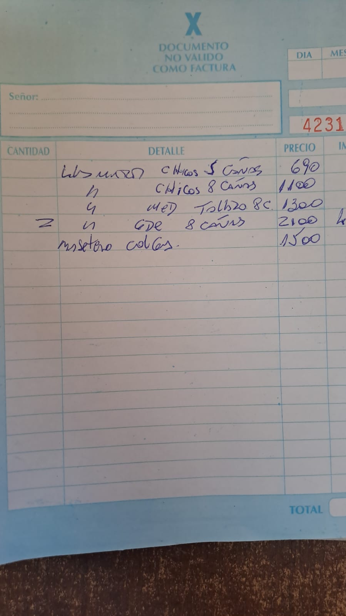
Hierros P | 1482 | HP-SR-35 | SOP.JARDIN.35 REFORZ. | $ 5,600 |  | 2236.44 | 2236.44 | 2236.44 | 1997.96 | 1598.37 | 1750.00 | 1400.00 | 1389.89 | 1389.89 | 1296.48 | 1296.48 | 1296.48 | 1296.48 | 1296.48 | 1037.18 | 1.00
Hierros P | 1483 | HP-SR-45 | SOP.JARDIN.45 REFORZ. | $ 7,300 |  | 2911.00 | 2911.00 | 2911.00 | 2597.66 | 2078.13 | 2261.25 | 1809.00 | 1808.07 | 1808.07 | 1506.73 | 1506.73 | 1506.73 | 1506.73 | 1506.73 | 1205.38 | 1.00
Hierros P | 1484 | HP-SR-55 | SOP.JARDIN.55 REFORZ. | $ 7,900 |  | 3143.63 | 3143.63 | 3143.63 | 2806.83 | 2245.46 | 2450.00 | 1960.00 | 1952.57 | 1952.57 | 1627.14 | 1627.14 | 1627.14 | 1627.14 | 1627.14 | 1301.71 | 1.00
Hierros P | 1485 | HP-SR-65 | SOP.JARDIN.65 REFORZ. | $ 8,600 |  | 3428.04 | 3428.04 | 3428.04 | 3060.75 | 2448.60 | 2662.50 | 2130.00 | 2129.22 | 2129.22 | 1774.35 | 1774.35 | 1774.35 | 1774.35 | 1774.35 | 1419.48 | 1.00
Hierros P | 1486 | HP-SR-80 | SOP.JARDIN.80 REFORZ. | $ 10,950 |  | 4372.39 | 4372.39 | 4372.39 | 3903.92 | 3123.14 | 3394.71 | 2715.77 | 2715.77 | 2715.77 | 2263.13 | 2263.13 | 2263.13 | 2263.13 | 2263.13 | 1810.50 | 1.00
Hierros P | 1487 | HP-SR-90 | SOP.JARDIN.90 REFORZ. | $ 11,450 |  | 4578.50 | 4578.50 | 4578.50 | 4087.95 | 3270.36 | 3554.74 | 2843.79 | 2843.79 | 2843.79 | 2369.83 | 2369.83 | 2369.83 | 2369.83 | 2369.83 | 1895.86 | 1.00 | 4578.50

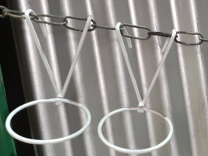
 |  |  |  |  | P/PARED Y BALCON |  |  |  |  |  |  |  |  |  |  |  |  |  |  |  | #DIV/0!
Hierros P | 1448 | HP-07-08 | BALCONERA/ARO 7-8. | $ 2,800 |  | 1113.62 | 1113.62 | 1113.62 | 994.30 | 795.44 | 864.62 | 691.70 | 691.70 | 691.70 | 576.41 | 576.41 | 576.41 | 576.41 | 576.41 | 461.13 | 1.00
Hierros P | 1449 | HP-12-14 | BALCONERA/ARO 10-12-14. | $ 4,100 |  | 1622.69 | 1622.69 | 1622.69 | 1448.84 | 1159.07 | 1259.85 | 1007.88 | 1007.88 | 1007.88 | 839.90 | 839.90 | 839.90 | 839.90 | 839.90 | 671.92 | 1.00
Hierros P | 1450 | HP-16-18 | BALCONERA/ARO 16-18. | $ 4,550 |  | 1807.67 | 1807.67 | 1807.67 | 1614.00 | 1291.20 | 1403.49 | 1122.79 | 1122.79 | 1122.79 | 935.66 | 935.66 | 935.66 | 935.66 | 935.66 | 748.53 | 1.00
Hierros P | 1451 | HP-20-22 | BALCONERA/ARO 20-22. | $ 5,200 |  | 2073.94 | 2073.94 | 2073.94 | 1851.73 | 1481.38 | 1610.18 | 1288.14 | 1288.14 | 1288.14 | 1073.45 | 1073.45 | 1073.45 | 1073.45 | 1073.45 | 858.76 | 1.00

 |  |  |  |  | PIE de HIERRO |  |  |  |  |  |  |  |  |  |  |  |  |  |  |  | #DIV/0!
H I E R R O S ART.CHAPA VARIOS |  | HI-PI-50 | PIE CHICO (14-16-18) | $ 5,400 |  | 2154.63 | 2154.63 | 2154.63 | 1923.78 | 1539.02 | 2002.50 | 1602.00 | 1602.00 |  | 1335.00 | 1335.00 | 1335.00 | 1335.00 | 1335.00 | 1068.00 | 1.00
 |  | HI-PI-70 | PIE MEDIANO (20-22-24) | $ 6,100 |  | 2421.66 | 2421.66 | 2421.66 | 2162.20 | 1729.76 | 2587.50 | 2070.00 | 2070.00 |  | 1725.00 | 1725.00 | 1725.00 | 1725.00 | 1725.00 | 1380.00 | 1.00
 |  | HI-PI-70 | PIE GRANDE (26-28) | $ 8,750 |  | 3495.48 | 3495.48 | 3495.48 | 3120.98 | 2496.78 | 2587.50 | 2070.00 | 2070.00 |  | 1725.00 | 1725.00 | 1725.00 | 1725.00 | 1725.00 | 1380.00 | 1.00
 |  | HI-PI-70 | PIE GIGANTE (32-34) | $ 9,450 |  | 3777.64 | 3777.64 | 3777.64 | 3502.26 | 2801.81 | 2587.50 | 2070.00 | 2070.00 |  | 1725.00 | 1725.00 | 1725.00 | 1725.00 | 1725.00 | 1380.00 | 1.00
 |  | HI-PI-70 | PIE 50CM | $ 24,450 |  | 9763.17 | 9763.17 | 9763.17 | 8717.11 | 6973.69 | 2587.50 | 2070.00 | 2070.00 |  | 1725.00 | 1725.00 | 1725.00 | 1725.00 | 1725.00 | 1380.00 | 1.00
 |  | HI-PI-70 | PIE 80CM | $ 24,450 |  | 9763.17 | 9763.17 | 9763.17 | 8717.11 | 6973.69 | 2587.50 | 2070.00 | 2070.00 |  | 1725.00 | 1725.00 | 1725.00 | 1725.00 | 1725.00 | 1380.00 | 1.00


 |  |  |  |  | GALVANIZADOS |  |  |  |  |  |  |  |  |  |  |  |  |  |  |  | #DIV/0!
 |  |  | REGADERA 2L | $ 23,750 |  | 9500.00 | 2024-02-29 |  |  |  |  |  |  |  | 1335.00 | 1335.00 | 1335.00 | 1335.00 | 1335.00 | 1068.00 | 0.21
 |  |  | REGADERA 5L | $ 40,000 |  | 16000.00 | 2024-02-29 |  |  |  |  |  |  |  | 1725.00 | 1725.00 | 1725.00 | 1725.00 | 1725.00 | 1380.00 | 0.35
 |  |  | REGADERA 10L | $ 45,000 |  | 18000.00 | 2024-02-29 |  |  |  |  |  |  |  | 1725.00 | 1725.00 | 1725.00 | 1725.00 | 1725.00 | 1380.00 | 0.40
 |  |  | REGADERA 13L | $ 50,000 |  | 20000.00 | 2024-02-29 |  |  |  |  |  |  |  | 1725.00 | 1725.00 | 1725.00 | 1725.00 | 1725.00 | 1380.00 | 0.44
 |  |  | BALDE 2L | $ 18,750 |  | 7500.00 | 2024-02-29 |  |  |  |  |  |  |  | 1725.00 | 1725.00 | 1725.00 | 1725.00 | 1725.00 | 1380.00 | 0.17
 |  |  | BALDE 5L | $ 30,000 |  | 12000.00 | 2024-02-29 |  |  |  |  |  |  |  | 1725.00 | 1725.00 | 1725.00 | 1725.00 | 1725.00 | 1380.00 | 0.26
 |  |  | BALDE 10L | $ 37,500 |  | 15000.00 | 2024-02-29 |  |  |  |  |  |  |  | 1725.00 | 1725.00 | 1725.00 | 1725.00 | 1725.00 | 1380.00 | 0.33
 |  |  |  |  |  |  |  |  |  |  |  |  |  |  | 0.00 | 0.00 | 0.00 | 0.00 | 0.00 |  | #DIV/0!
 |  |  |  |  | TUTORES |  |  |  |  |  |  |  |  |  |  |  |  |  |  |  | #DIV/0!
H I E R R O S ART.CHAPA VARIOS |  | HI-PI-50 | PIE CHICO (14-16-18) | $ 5,400 |  | 2154.63 |  |  |  |  |  |  |  |  | 1335.00 | 1335.00 | 1335.00 | 1335.00 | 1335.00 | 1068.00 | #DIV/0!
 |  | HI-PI-70 | PIE MEDIANO (20-22-24) | $ 6,100 |  | 2421.66 |  |  |  |  |  |  |  |  | 1725.00 | 1725.00 | 1725.00 | 1725.00 | 1725.00 | 1380.00 | #DIV/0!
 |  | HI-PI-70 | PIE GRANDE (26-28) | $ 8,750 |  | 3495.48 |  |  |  |  |  |  |  |  | 1725.00 | 1725.00 | 1725.00 | 1725.00 | 1725.00 | 1380.00 | #DIV/0!
 |  | HI-PI-70 | PIE GIGANTE (32-34) | $ 9,450 |  | 3777.64 |  |  |  |  |  |  |  |  | 1725.00 | 1725.00 | 1725.00 | 1725.00 | 1725.00 | 1380.00 | #DIV/0!
 |  | HI-PI-70 | PIE 50CM | $ 24,450 |  | 9763.17 |  |  |  |  |  |  |  |  | 1725.00 | 1725.00 | 1725.00 | 1725.00 | 1725.00 | 1380.00 | #DIV/0!
 |  | HI-PI-70 | PIE 80CM | $ 24,450 |  | 9763.17 |  |  |  |  |  |  |  |  | 1725.00 | 1725.00 | 1725.00 | 1725.00 | 1725.00 | 1380.00 | #DIV/0!
 |  |  |  |  |  |  |  |  |  |  |  |  |  |  | 0.00 | 0.00 | 0.00 | 0.00 | 0.00 |  | #DIV/0!

